Estadísticas
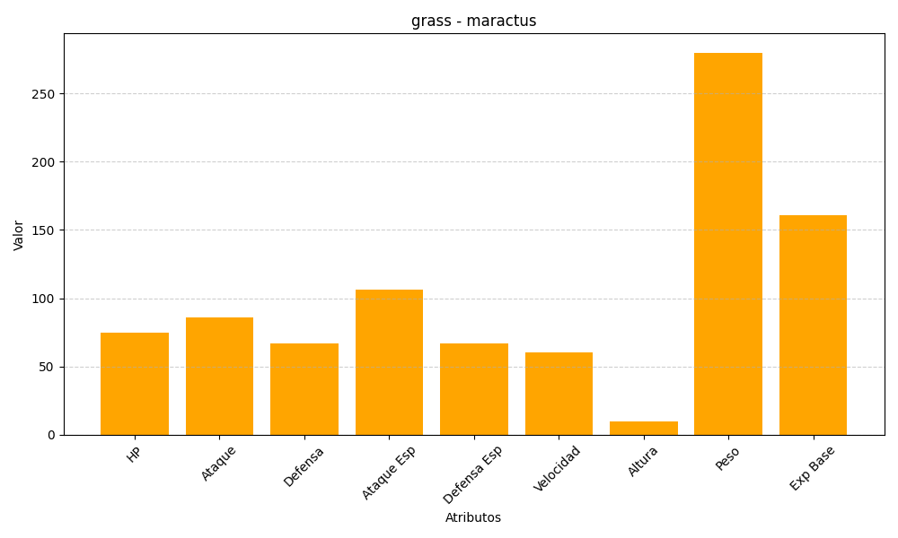
ID | Nombre | Tipo | HP | Ataque | Defensa | Ataque Especial | Defensa Especial | Velocidad | Altura | Peso | Experiencia Base
556 | maractus | grass | 75 | 86 | 67 | 106 | 67 | 60 | 10 | 280 | 161

